Tabele zbiorcze
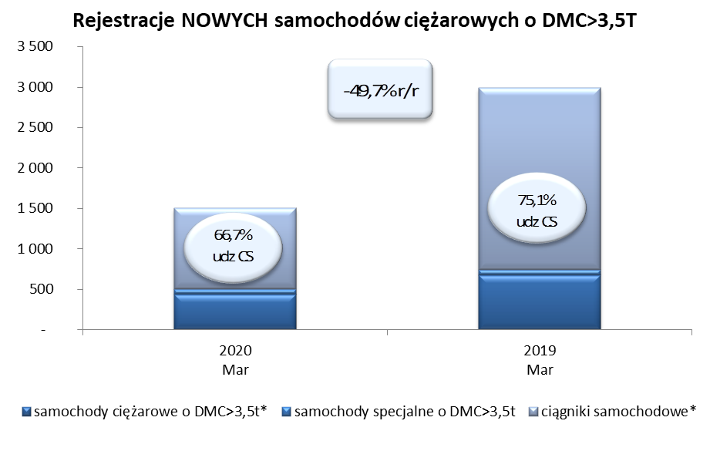
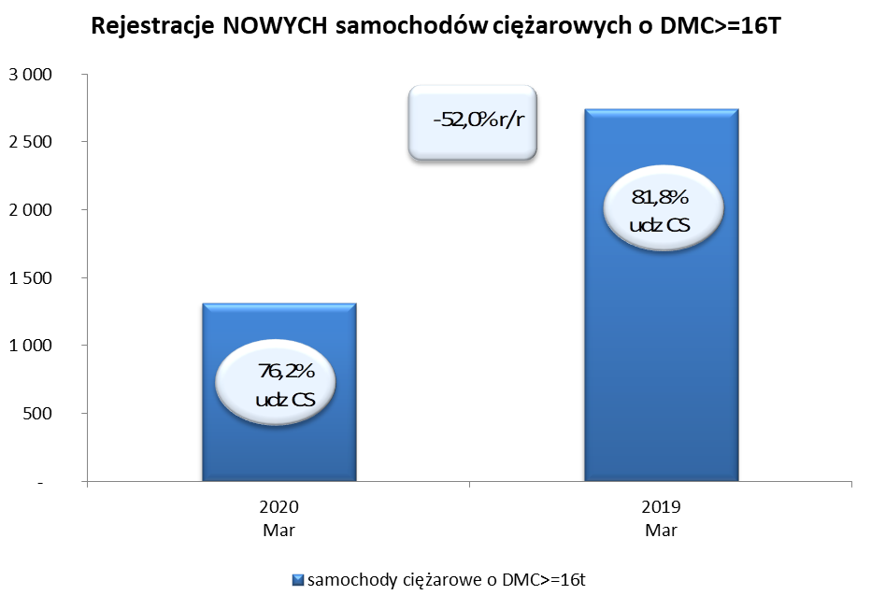
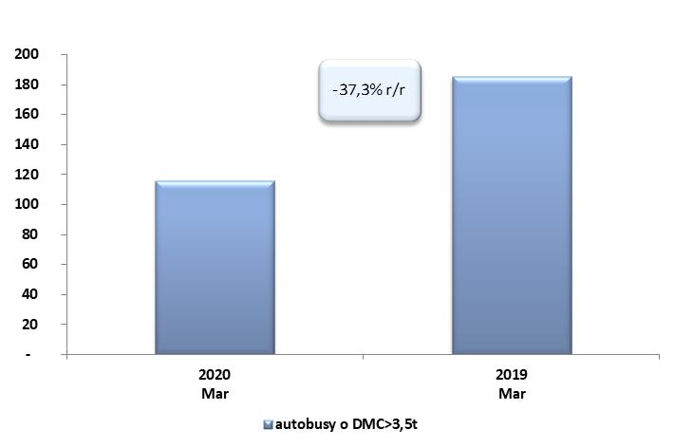
PZPM na podstawie danych CEP (MC) |  |  |  |  |  | 06/04/2020
 |  |  |  |  |  | sztuki
PIERWSZE REJESTRACJE NOWYCH POJAZDÓW UŻYTKOWYCH O DMC>3,5T
 | 2020 Mar | 2019 Mar | % zmiana r/r | 2020 Sty - Mar | 2019 Sty - Mar | % zmiana r/r
SAMOCHODY CIĘŻAROWE - RAZEM | 1,504 | 2,989 | -49.7% | 4,710 | 7,453 | -36.8%
samochody ciężarowe o DMC>3,5t* | 439 | 676 | -35.1% | 1,077 | 1,445 | -25.5%
samochody specjalne o DMC>3,5t | 62 | 69 | -10.1% | 174 | 179 | -2.8%
ciągniki samochodowe* | 1,003 | 2,244 | -55.3% | 3,459 | 5,829 | -40.7%
AUTOBUSY - RAZEM | 116 | 185 | -37.3% | 392 | 532 | -26.3%
autobusy o DMC>3,5t | 116 | 185 | -37.3% | 392 | 532 | -26.3%
RAZEM POJAZDY UŻYTKOWE | 1,620 | 3,174 | -49.0% | 5,102 | 7,985 | -36.1%
*/ Nie uwzgledniono rejestracji własnych marek krajowych producentów

